2024_data
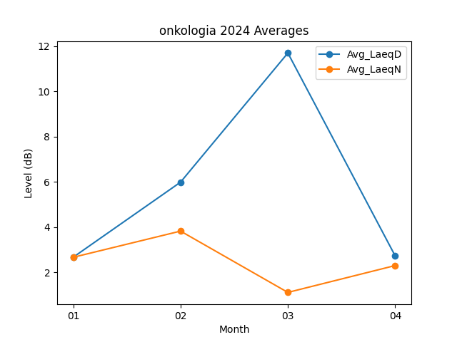
Month | Avg_LaeqD | Avg_LaeqN
01 | 2.6709677419 | 2.6677419355
02 | 5.9862068966 | 3.824137931
03 | 11.690322581 | 1.1161290323
04 | 2.7266666667 | 2.3033333333

